Формат заданий
 |  |  |  |  | Важно: чтобы не возникало путаницы, крайне НЕжелательно, чтобы разные задания к одному вопросу имели бы одинаковые ответы. Нужно, чтобы все ответы были разными, тогда не возникнет трудностей при выборе Radio Button, которую нужно нажать (потому что не будет двух и более Radio Button с одинаковым значением).

На рисунке представлен график пути движения поезда. Выберите правильное утверждение:
1) Поезд на всем участке двигался равномерно
2) Средняя скорость поезда за 4ч равна 45 км/ч
3) Стоянка поезда длилась 1 ч.
4) За три часа поезд проехал 135 км
На рисунке показаны графики зависимости пути от времени для двух тел . Выберите правильное утверждение:
1) Тела движутся с одинаковыми скоростями.
2) Оба тела движутся неравномерно.
3) За три часа движения второе тело пройдет больший путь чем первое.
4) Скорость первого тела больше второго на 16 км/ч
На рисунке показаны графики зависимости пути от времени для двух тел . Выберите правильное утверждение:
1) Скорость первого тела меньше чем скорость второго тела.
2) Оба тела движутся неравномерно.
3) За три секунды движения первое тело пройдет путь 2м .
4) Скорость первого тела больше второго на 1 м/с
На рисунке представлен график зависимости координаты тела от времени выберите верное утверждение:
1) на участках ОА и ВС тело двигалось в одну сторону.
2) скорость на участке ОА, была больше чем на участке ВС
3)Скорость тела на участке АВ была равна нулю
4) На участке ВС тело двигалось против оси Ох.
На рисунке приведены графики зависимости пути от времени для трех тел. Какое (какие) из них движется равно­мерно? Какое (какие) из них останавливалось во время наблюде­ния
1) Тело 1и 2 останавливались во время своего движения
2) Только тело 2 двигалось равномерно
3) Тело 3 двигалось с увеличивающейся скоростью
4) Ни одно из тел не двигалось равномерно
Пчела ужалила человека в руку . Выберите верное утверждение:
1) Жало пчелы оказывает большее давление на руку человека потому, что пчела давит с большой силой.
2) Чем больше площадь поверхности темна которую действует сила давления , тем больше давление.
3) Давление оказываемое на руку жалом пчелы, гораздо меньше , чем давление, оказываемое колесами на дорогу.
4) Жало пчелы оказывает большое давление на руку потому, что площадь жала очень мала
Человек оказался на льду водоема в оттепель. Выберите правильное утверждение.
1) Ползущий человек оказывает на лед большее давление, чем идущий потому ,что площадь его опоры соприкасающаяся со льдом больше, чем у идущего человека.
2) Вес идущего по льду человека больше, чем вес ползущего человека
3) У идущего по льду человека площадь опоры больше чем у ползущего
4) По льду безопаснее ползти , чем идти потому, что давление оказываемое на лед человеком в первом случае будет меньше чем во втором случае.
В бассейне плавают мячи разного объема. Выберите правильное утверждение:
1) Выталкивающая сила действующая на мяч не зависит от его объема
2) Наибольшая выталкивающая сила действует на мяч лежащий на дне
3) На все мячи действует одинаковая выталкивающая сила
4) Выталкивающая сила действующая на мяч не зависит от глубины его погружения.
Выберите правильное утверждение. " В море на некоторой глубине плавает подводная лодка. Давление воды на обшивку лодки ....
1) не изменяется, если лодка из моря переходит в пресное озеро, не меняя глубины погружения."
2) одинаково у дна и поверхности моря".
3) уменьшается с увеличением глубины погружения".
4) одинакова в точках, находящихся на одной глубине".
Акула плавает в море , погрузившись на некоторую глубину. Выберите правильное утверждение.
1) По мере погружения акулы увеличивается выталкивающая сила , действующая на нее.
2) Давление воды на тело акулы не зависит от глубины ее погружения.
3) Если акула начнет подниматься к поверхности моря, выталкивающая сила , действующая на нее, будет увеличиваться.
4) По мере погружения акулы увеличивается давление воды на акулу.
№ теста | № п/п | Вид задания | Подвид задания | Опциональный комментарий к заданию | Текст вопроса | Задание 1 | Ответ 1 | Задание 2 | Ответ 2 | Задание 3 | Ответ 3 | Задание 4 | Ответ 4 | Задание 5 | Ответ 5
000001 | 1 |  |  |  |  |  | 3 |  | 4 |  | 4 | 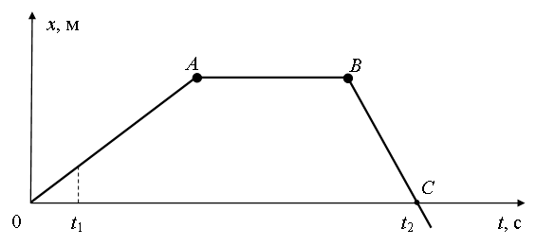 | 3 | 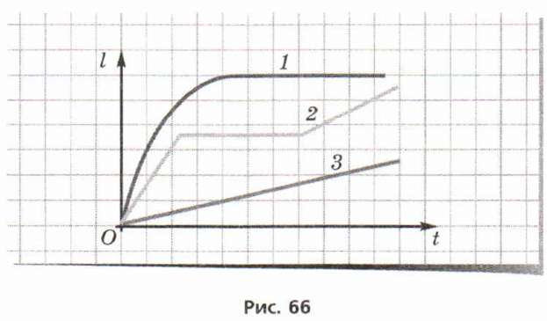 | 1
000001 | 2 |  |  |  |  |  | 4 |  | 4 |  | 2 |  | 2 |  | 4
Лошадь тащит сани по горизонтальной дороге. Выберите верное утверждение:
1) Работа которую совершает лошадь , равна произведению скорости на пройденный путь.
2) Если скорость саней постоянна , лошадь не совершает работу.
3) Когда скорость увеличивается, то потенциальная энергия саней тоже увеличивается.
4) Если скорость саней постоянна, их кинетическая энергия тоже постоянна.
Планер, летевший горизонтально на некоторой высоте со скоростью 30 м/с, приземлился со скоростью 10 м/с. Считая, что сопротивлением воздуха можно пренебречь выберите правильное утверждение:
1) Кинетическая энергия планера увеличилась.
2) Работа силы тяжести действующей на планер, равна нулю
3) Потенциальная энергия планера уменьшилась..
4) Полная механическая энергия планера увеличилась.
Спутник движется вокруг Земли по круговой орбите (см. рисунок). Выберите правильное утверждение.
1) Работа силы тяжести зависит от скорости спутника.
2) Кинетическая энергия спутника зависит только от его массы.
3) Потенциальная энергия спутника зависит только от удаления спутника от Земли
4) Потенциальная энергия спутника не изменяется
Спортсмен совершает прыжок в высоту через перекладину. Считая, что сопротивлением воздуха можно пренебречь, выберите правильное утверждение.
1) Во время прыжка полная механическая энергия спортсмена сохраняется.
2) При подъеме потенциальная энергия спортсмена превращается в кинетическую.
3) В точке наивысшего подъема потенциальная энергия спортсмена минимальна.
4) При падении кинетическая энергия спортсмена превращается в потенциальную .
Один спортсмен , участвует в соревнованиях по спортивной ходьбе, прошел дистанцию в 10000м, а другой пробежал эту же дистанцию. Выберите правильное утверждение.
1) Оба спортсмена развивали одинаковые мощности.
2) Мощность развиваемая спортсменом, не зависит от скорости бега.
3) Чем быстрее бежит спортсмен , тем меньшую мощность он развивает.
4) Мощность , развиваемая бегущим спортсменом, больше мощности развиваемой идущим спортсменом
 |  |  |  |  |  |  | 4 |  | 3 |  | 4 |  | 1 |  | 4
1) 8 м/с
1)
2)50ч
3)
4)
1) 22,5 км/ч
2) 24 км /ч
3) 17,5 м//с
4) 6,7 м/с
1) 16 м/с
2) 40 км/ч
3) 60 км/ч
4) 17,5 м/с
1) 47 км/ч
2) 12, м/с
3) 45 км/ч
4) 18,8 м/с
000001 | 3 |  |  |  |  | Один автомобиль, двигаясь со скоростью 12 м/с в течение 10 с, прошел такой же путь, что и другой за 15 с. Какова скорость второго автомобиля, если он двигался равномерно? | 1 | Двигаясь равномерно и прямолинейно, тело за 10 с прошло 200 см. За сколько часов это тело, двигаясь с той же скоростью, пройдет путь 36 км? | 2 | Из одного пункта в другой велосипедист двигался со скоростью 30км/ч, обратный путь был пройден им со скоростью 5м/с. Определите среднюю скорость велосипедиста на всем пути. | 1 | Автомобиль два часа двигался со скоростью 15 м/с, а затем проехал еще 72 км со скоростью 20 м/с. Найдите его среднюю скорость на всем пути. | 3 | Автомобиль первые 30 км двигался с постоянной скоростью 15м/с . Остальную часть пути 40 км он прошел за 1ч. Найдите среднюю скорость автомобиля на всем пути. | 3
1) 0,033м
2) 0,075м
3) 0,040 м
4) 0,060 м
1) 50 Н/м
2) 15 Н/м
3) 0,2 Н/м
4) 20 Н/м
Используя график зависимости силы упругости от абсолютного удлинения пружин . Определите абсолютное удлинение пружины если к пружине подвесить груз массой 1,48 кг.
1) 2,2 см
2) 7,2 см
3) 3,7см
4) 4см
1) 14 см
2) 4 см
3) 12см
4) 10 см
Используя график зависимости силы упругости от абсолютного удлинения пружин . Определите коэффициент упругости (жесткости) и длину недеформированной пружины . если при подвешивании к пружине груза массой 8 кг длина пружины составила 30 см.
1) 14 см
2) 10 см
3) 24 см
4) 20см
 |  |  |  |  |  | К пружине жесткость 0,120 кН подвешен груз массой 900 г, на сколько растянется пружина. | 2 | 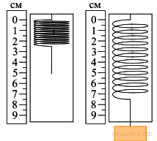 Ученик собрал установку, представленную на рисунке слева, и подвесил груз массой 0,1 кг (рис. справа). Какова жесткость пружины? Ускорение свободного падения принять равным 10 Н/кг | 4 | 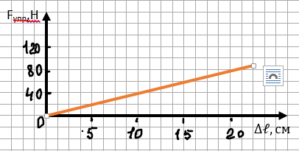 | 3 | Если растянуть пружину с силой 10 Н, то ее длина равна 16 см, если растянуть с силой 30 Н , то ее длина 20 см, какова длина недеформированной пружины? | 1 |  | 4
1) 800 Н
2) 120 Н
3) 1500 Н
4) 1200 Н
1) 4000 к Н
2) 400 Н
3) 1000 кН
4) 250 Н
1) 1116 Н
2) 1400 Н
3) 1320 Н
4) 409,2 Н
1) 17,75 Н
2) 1775 Н
3) 25 ,5 Н 4) 24,85 Н
1) 45см
2 ) 25 см
3) 26,8 см
4) 56,25см
 |  |  |  |  |  | Определите силу давление нефти на пробку площадью 10 см2 в дне цистерны, если высота уровня нефти 1,5м | 2 | 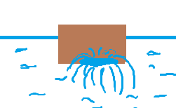 Плоскодонная баржа получила пробоину в днище площадью 200 см2 . С какой силой надо приложить пластырь, которым заделывают пробоину, чтобы выдержать напор воды на глубине 2м. | 3 | 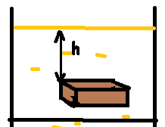 Брусок размером 0,5*0,4*0,1 м находится в баке с подсолнечным маслом на глубине 0,6м. Вычислите с какой силой масло давит на нижнюю грань бруска. | 3 | Кубик с длинной ребра 10см погружен в бензин так, что его нижняя грань находится в бензине на глубине 25см. С какой силой бензин давит на нижнюю грань кубика? | 4 | Кубик со стороной 20см погружен в воду, так что на его нижнюю грань действует сила давления 180Н . На какой глубине находится верхняя грань кубика? | 2
1) 62м³
2 ) 48,6 м³
3) 60 м³
4) 58 м³
1) 43,2 кг
2) 54 кг
3) 424 кг
4) 3240 кг
Длина прямоугольной баржи 4м, ширина 2м. . Определите вес помещенного на баржу груза, если после погрузки она осела в воду на 0,5м.
1)
2) 40к Н
3)
4)
1) 2000 м²
2) 4000 м²
3) 1000 м²
4) 1600 м²
1) 60 кН
2) 200 к Н
3) 120 кН
4) 80 кН
 |  |  |  |  |  | Льдина плавает в воде . Объем ее подводной части 54м3 . Определите объем всей льдины. | 3 | Кубик изготовленный из ели (сухой) плавает в керосине , так что под поверхностью жидкости находится 540 см3 . Определите массу кубика. | 1 |  | 2 | При погрузке на судно 400 т груза его осадка увеличилась на 40см. Определите площадь судна. | 3 | Какого веса груз удержит плот на воде, связанный из 25 бревен из ели , если объем каждого бревна в среднем равен 0,8м3 ? | 4
1) 30 %
2) 53,3 %
3) 75 %
4) 45%
1) 50%
2) 40%
3) 25%
4) 75%
1) 40 кВт
2) 167 кВт
3) 400 кВт
4) 160 кВт
1) 25%
2) 30%
3) 75%
4) 32,5%
1) 60 с
2) 75 с
3) 108с
4) 94 с
000001 | 4 |  |  |  |  | На установке для определения КПД наклонной плоскости были получены следующие данные: длина наклонной плоскости 0,6м, высота 20 см. Груз массой 400г перемещали равномерно по наклонной плоскости, действуя силой 2,5Н. Определите КПД наклонной плоскости. | 2 | Груз массой 20 кг равномерно тянут по наклонной плоскости с силой 40 Н. Определите КПД наклонной плоскости, если ее длина 2м, а высота 10 см | 3 | Двигатель насоса, развивая некоторую мощность поднимает 200м3 воды за 5 минут на высоту 10м. КПД двигателя 40%. Найдите мощность двигателя. | 2 | С помощью рычага подняли груз массой 150 кг на 1м. При этом сила приложенная к длинному концу рычага, совершила работу 2кДж. Каков КПД рычага? | 3 | Подъемный кран поднимает груз 5т на высоту 15м, с постоянной скоростью. За какое время поднимается этот груз, если мощность двигателя 10 к Вт, в КПД крана 80%. | 4
000001 | 5
000001 | 6
000001 | 7
000001 | 8
000001 | 9
000001 | 10
000001 | 11
000001 | 12
000001 | 13
000001 | 14
000001 | 15

